Sheet1
HỘI ĐÒNG Tin TUYẾN SINH 10 TI IV r

Diềm thi: T1IPT Sơn Tây (152)

Khóa thi ngày: 08/6/2024

DANH SÁCH THÍ SINH
TRONG PHÒNG THI

Môn chuyên: Ljch lứ

rị SBD |  |  |  |  | " 1 | —r- ...-----------
 | Họ vì) tên thí sinh |  | Ngày sinh | Nơi sinh | ( 0' sớ giáo dục (năm lửp 9) | Ghi Chú
1 152612 \ | /ủ THỊ HÀ | LINH | 25/02/2009 | Hà Nội | THCS Phùng Hưng
2 152615 | 3ÙI HOÀNG | LONG | 20/02/2009 | Sơn La | THCS Đường Lâm
31152639 | ĐOÀN THANH | MAI | 10/12/2009 | Hà Nội | TIICS Phùng Hưng | «. • ‘ <
4 ( 152640 | Đồ Tll| TUYẾT | MAI | 11/01/2009 | Hà Nội | THCS Sơn Tây
1 5 152641 | LÊ PHƯƠNG | MAI | 10/02/2009 | Hà Nội | THCS Thanh Mỹ | .....
1 6 152654 | PHẠM LẺ | MI | 19/08/2009 | I là Nội | THCS Đường Lâm
7 152668 | NGUYÊN HỎNG | MINH | 24/12/2009 | Hà Nội | THCS Phùng I lưng
8 ' 152676 | PHẠM HIỂU | MINH | 08/09/2009 | Hà Nội | THCS Phùng Hưng
9 i 152682 | LÊ HOÀNG THẢO | MY | 05/06/2009 | Hà Nội | THCS Phùng Hưng
10 152685 | NGUYÊN KHÁNH | MY | 20/05/2009 | Hà Nội | THCS Phùng Hưng
1 11 152705 | NGUYẺN NHẬT | NAM | 19/01/2009 | Hà Nội | THCS Lê Lợi
12 152713 | KHUẦT THI | NGA | 04/05/2009 | Hà Nội | THCS Phùng Hưng
13 152719 | BÙI HÀ | NGÂN | 19/08/2009 | Hà Nội | THCS Sơn Tây
14 152729 | NGUYÊN MINH HÀ | NGÂN | 13/05/2009 | I là Nội | THCS Sơn Tây
15 152732 | NGUYÊN TRƯƠNG ÁNH NGÂN |  | 19/01/2009 | Hà Nội | THCS Phùng Hưng
16 152742 | NGUYÊN BẢO | NGOC | 13/09/2009 | Hà Nội | THCS Sơn Tây
17 152744 | ĐẶNG BẢO | NGỌC | 10/08/2009 | Hà Nội | THCS Phú La
1 18 152747 | DÓ THANH | NGỌC | 17/04/2009 | Hà Nội | THCS Đường Lâm
19 152755 | LÊ THỊ THẢO | NGỌC | 03/08/2009 | Hà Nội | THCS Trung Hưng
20 152757 | NGUYỄN BẢO | NGỌC | 18/04/2009 | Hà Nội | THCS Phùng Hưng
21 152762 | NGUYÊN NHƯ | NGỌC | 23/10/2009 | Hà Nội | THCS Sơn Tây
22 152770 | TRƯƠNG KHÁNH | NGỌC | 29/10/2009 | Hà Nội | THCS Xuân Khanh
23 152775 | NGUYẺN HOÀNG | NGUYÊN | 05/06/2009 | Hà Nội | IHCS Thanh Mỹ
24 152780 | 1 PHỪNG THẢO | NGƯYÊN | 10/01/2009 | Hà Nội | 1HCS Thanh Mỹ

Người lập hảng xác nhận

Tồng số có 24 thí sinh.

Ngày 04 thủng 6 năm 2024

NGƯỜI LẬP BÀNG

(Ký và ghi rỗ họ tên)

Lê Minh Phong

Ngày ớ tháng 6 năm 2024
G ĐIẾM THI

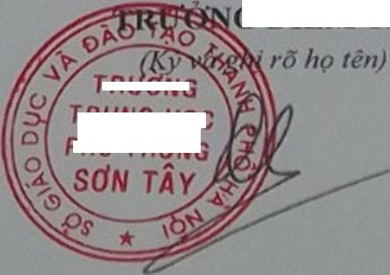

TRƯƠNG

TRƯNG HỌC
PHỔ’ĩHÕNG

